B4. Mô hình vật lý
java23_shopping
 |  | N N | x |  |  |  |  |  |  |  |  |  |  |  | Phiếu Nhập Hàng
T01_ITEM | T02_SIZE | T03_ITEM_DETAIL | T04_ITEM_GROUP | T05_GALLERY | T06_ORDER | T07_CUSTOMER | T08_EMPLOYEE |  | T10_ROLE | T11_ORDER_STATUS | T12_ORDER_STATUS_DETAIL | T13_PAYMENT_METHOD | T15_BILL | T16_ORDER_DETAIL | T17_ITEM_RECEIVED_NOTE | T18_ITEM_RECEIVED_NOTE_DETAIL | T19_PROVIDER
C01_ITEM_ID | C02_SIZE_ID | C03_ITEM_DETAIL_ID | C04_ITEM_GROUP_ID | C05_ITEM_ID | C06_ORDER_ID | C07_CUSTOMER_ID | C08_EMPLOYEE_ID |  | C10_ROLE_ID | C11_ORDER_STATUS_ID | C12_ORDER_ID | C13_PAYMENT_METHOD_ID | C15_BILL_ID | C16_ORDER_ID | C17_IRN_ID | C18_IRN_ID | C19_PROVIDER_ID
C01_ITEM_NAME | C02_SIZE_NAME | C03_ITEM_ID | C04_ITEM_GROUP_NAME | C05_COLOR | C06_RECEIVER_NAME | C07_CUSTOMER_NAME | C08_EMPLOYEE_NAME |  | C10_ROLE_NAME | C11_ORDER_STATUS_DESC | C12_ORDER_STATUS_ID | C13_PAYMENT_METHOD_NAME | C15_DELIVERY_FEE | C16_ITEM_DETAIL_ID | C17_IRN_TIME | C18_ITEM_ID | C19_PROVIDER_NAME
C01_ITEM_GROUP_ID | C02_GENDER | C03_SIZE_ID |  | C05_IMAGE | C06_RECEIVER_PHONE | C07_CUSTOMER_PHONE | C08_EMPLOYEE_PHONE |  |  |  | C12_EMPLOYEE_ID |  | C15_TOTAL_OF_MONEY | C16_AMOUNT | C17_EMPLOYEE_ID | C18_AMOUNT | C19_PROVIDER_TAX
C01_REF_ITEM_ID | C02_SIZE_DESC | C03_COLOR |  |  | C06_DELIVERY_ADDRESS | C07_CUSTOMER_EMAIL | C08_EMPLOYEE_EMAIL |  |  |  | C12_LAST_UPDATED |  | C15_ORDER_ID |  |  | C18_BUY_PRICE
 |  | C03_SALES_PRICE |  |  | C06_CUSTOMER_ID | C07_CUSTOMER_GENDER | C08_EMPLOYEE_GENDER |  |  |  |  |  |  |  |  | C18_PROVIDER_ID
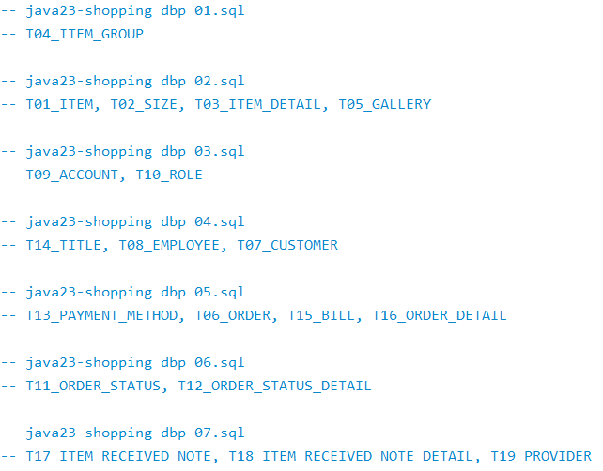
 |  | C03_AMOUNT |  |  | C06_ORDER_TIME | C07_CUSTOMER_DOB | C08_EMPLOYEE_DOB
 |  |  |  |  | C06_PAYMENT_METHOD_ID | C07_CUSTOMER_ADDRESS | C08_USERNAME
 |  |  |  |  | C06_CREATED_BY | C07_USERNAME | C08_PASSWORD
 |  |  |  |  |  | C07_PASSWORD | C08_ACCOUNT_STATUS
 |  |  |  |  |  | C07_ACCOUNT_STATUS | C08_ROLE

 |  |  |  |  |  |  | Khóa chính này có 2 columns, được tham chiếu từ table khác
 |  |  |  |  |  |  | Bảng tham chiếu sẽ cần có 2 columns này
 |  |  |  |  |  |  | Xử lý: Tạo column mới làm khóa chính đại diện cho table
 |  |  |  |  |  |  | : Thêm ràng buộc unique cho 2 columns pk cũ
1. Database |  |  |  | T01_ITEM |  |  | T02_SIZE | UNIQUE |  |  |  | Tìm những đơn hàng bị hủy
2. Tables |  |  |  | C01_ITEM_ID | C01_ITEM_NAME |  | C02_SIZE_ID | C02_SIZE_NAME | C02_GENDER | C02_SIZE_DESC
3. Columns |  |  |  | 1 | Áo sơ mi |  | 1 | S | 0 | Size S - Nu - Từ 40 đến 50kg
4. Constraints: Primary, Foreign Keys, Unique, NOT NULL, IN SET |  |  |  | 2 | Quần jean |  | 2 | M | 0
-- View, Function, Procedure, Index, Trigger, Partition |  |  |  |  |  |  | 3 | L | 0
 |  |  |  | T05_GALLERY |  | UNIQUE | 4 | XL | 0
 |  |  |  | C05_ITEM_ID | C05_COLOR | C05_IMAGE | 5 | XXL | 0
 |  |  |  | 1 | white | file://img01 | 6 | S | 1 | Size S - Nam - Từ 45 đến 55kg
T12_ORDER_STATUS_DETAIL |  |  |  | 1 | orange | file://img03 | 7 | M | 1
C12_ORDER_ID | C12_ORDER_STATUS_ID | C12_EMPLOYE_ID | C12_LAST_UPDATED | 1 | black | file://img02 | 8 | L | 1
1 | Chờ xử lý | NV1 | -- | 2 | white | file://img04 | 9 | XL | 1
1 | Đang đóng gói | NV1 | -- |  |  |  | 10 | XXL | 1
1 | Đang giao | NV2 |  |  |  |  |  | XXL | 1
2 | Chờ xử lý | NV2 | -- | T03_ITEM_DETAIL kết hợp của ITEM và SIZE
2 | Đang đóng gói | NV4 | -- | C03_ITEM_ID | C03_SIZE_ID | C03_COLOR | C03_SALES_PRICE | C03_AMOUNT
2 | Đang giao | NV6 |  | 1 | 1 | white | 220 | 72
2 | Giao thành công | NV6 |  | 1 | 1 | black | 230 | 28
 |  |  |  | 1 | 2 |  | 200 | 36
 |  |  |  | 1 | 3 |  |  | 33
 |  |  |  | 1 | 5 |  |  | 225
 |  |  |  | 2 | 6 |  |  | 666
 |  |  |  | 2 | 9 |  |  | 67
 |  |  |  | 2 | 10 |  |  | 8

 |  |  | Các cách để tạo ra CSDL sau quá trình thiết kế
 |  |  | 1. Sử dụng các lệnh, cú pháp của SQL code tay mọi thứ
 |  |  | Lưu ý: quản lý database creating theo versioning

 |  |  | 2. Sử dụng các RDBMS tools ví dụ mysql workbench
 |  |  | Tạo ra các diagram, generate tạo ra code sql, lấy sql chạy lên ra database của mình

 |  |  | 3. Sử dụng ngôn ngữ phía backend kết hợp database
 |  |  | Cấu hình trong Java Backend, start dự án cung cấp url đến rdbms
 |  |  | Tạo ra database

